应付录入界面
差异录入方式 | 录入界面展示 | 文档 | 结算界面和报表格式
成本导入 | 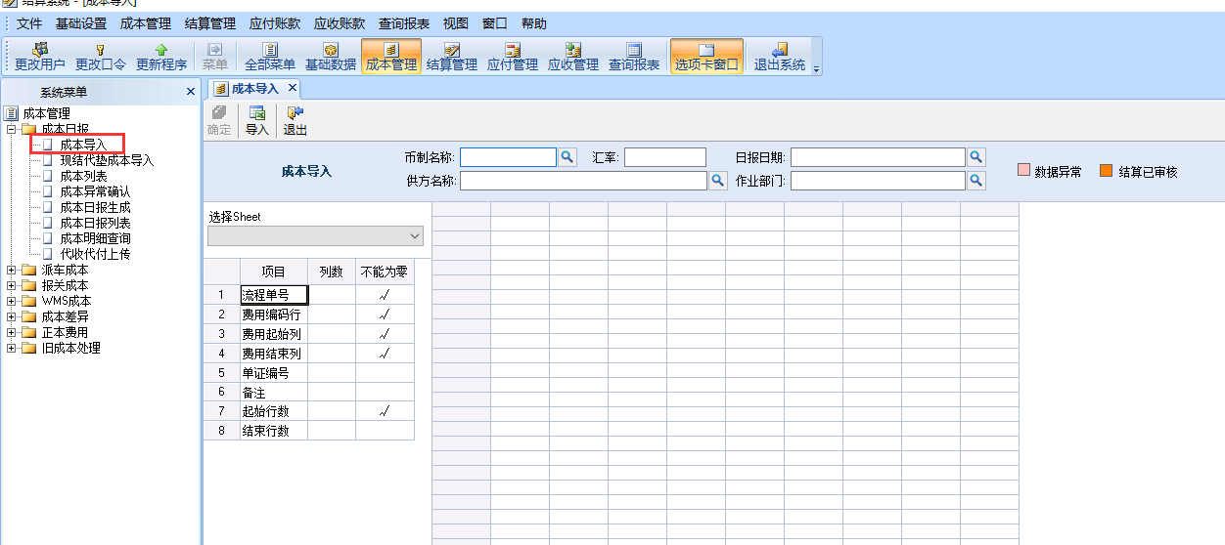 |  | 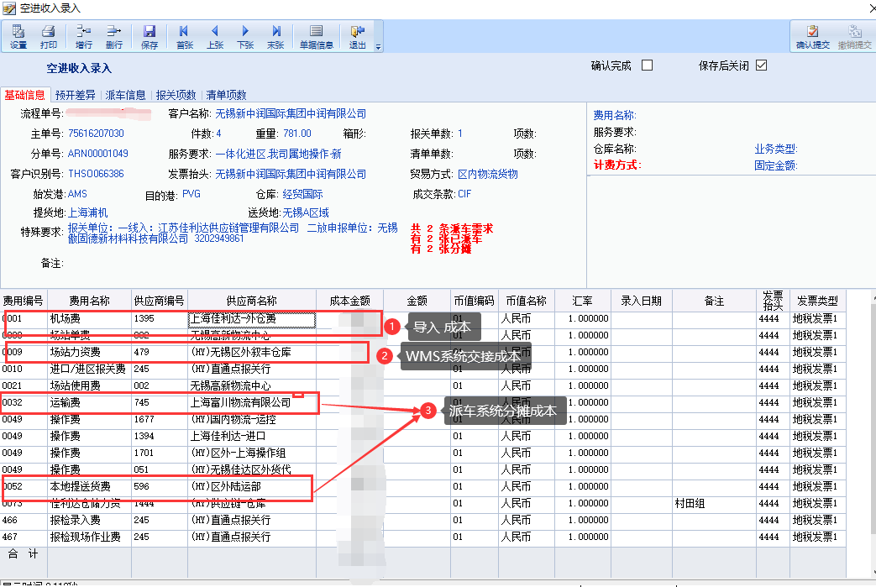
成本差异导入 | 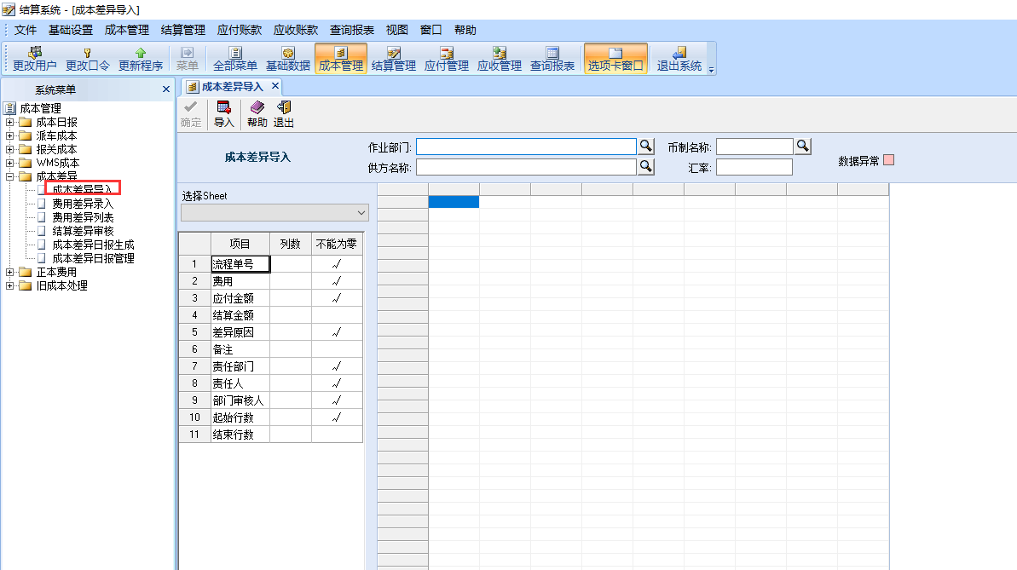
成本差异录入 | 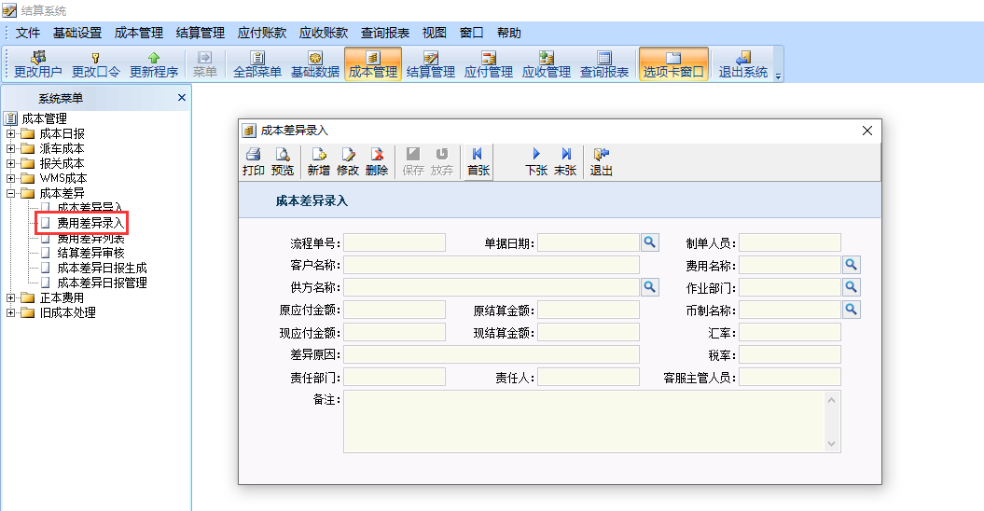
派车分摊 | 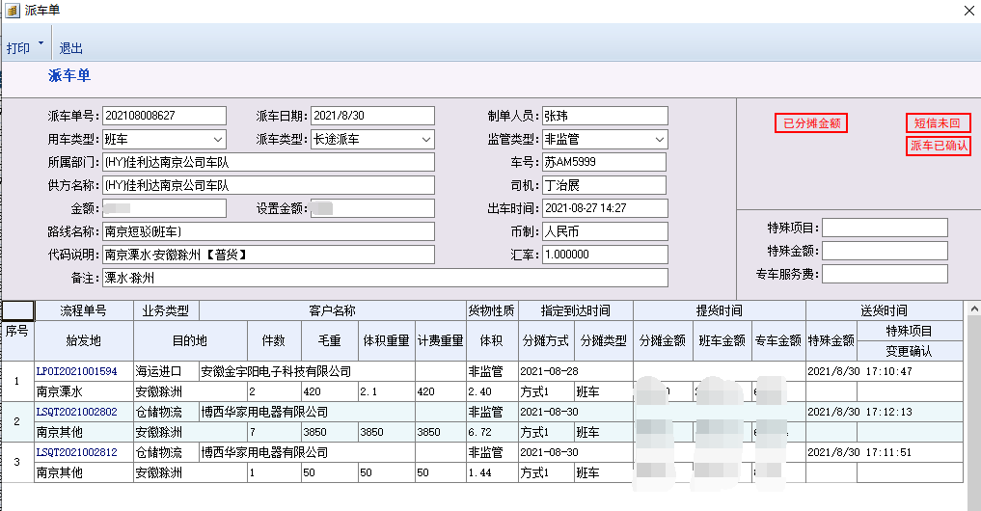
WMS成本交接

FMS应付状态
状态 | 状态说明 | 界面展示
成本导入后进入异常的状态 | 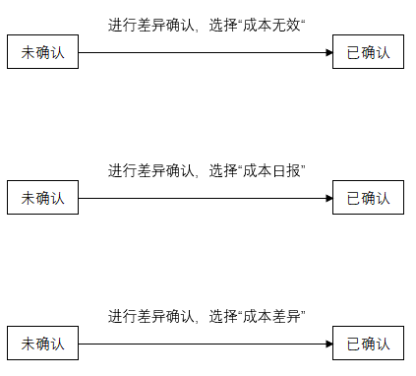
 |  | 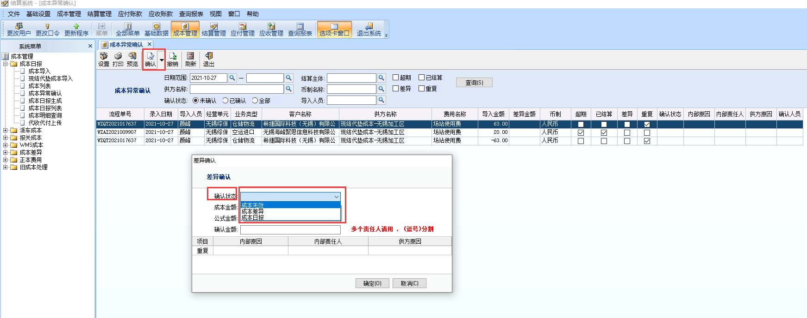

派车分摊成本的状态
 | 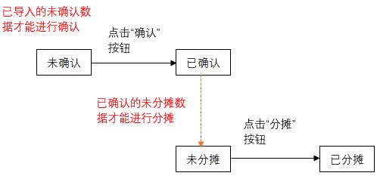
报关成本的状态 | 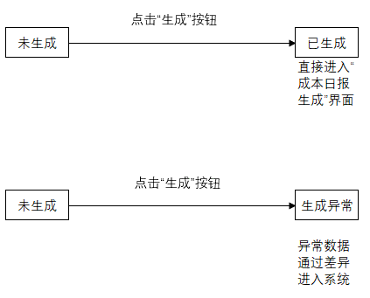
WMS成本的状态 | 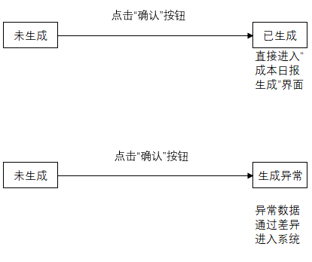
成本日报的状态
成本日报的核销状态 |  | 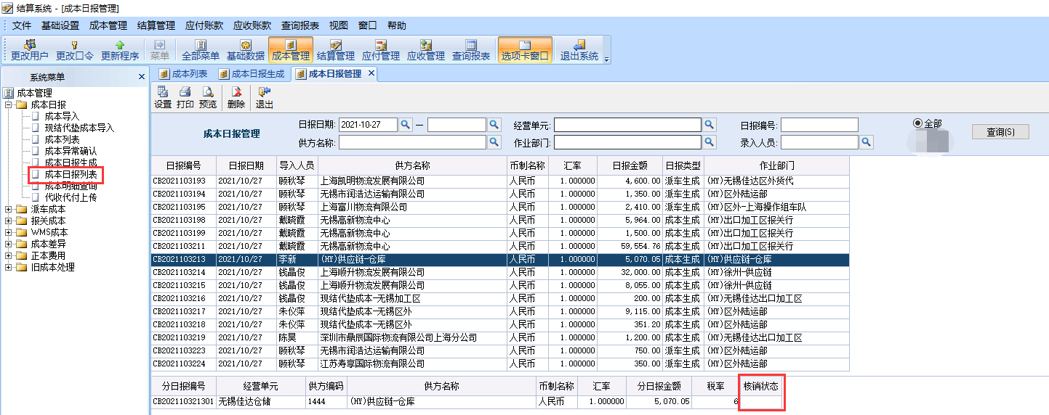 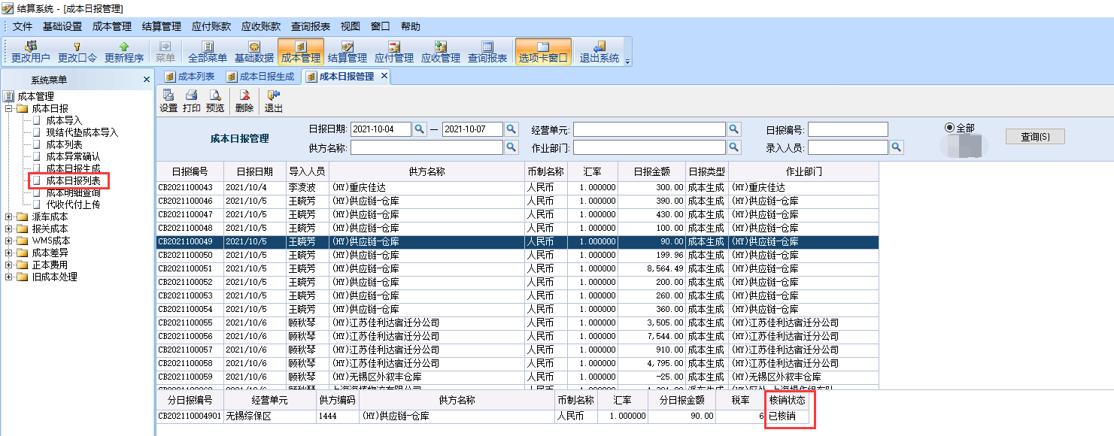
成本差异主状态 -客服主管审核状态
成本差异主状态 -结算审核状态

